Tabelle1
Definition der Eimerfaben / Definice kbelíků

Blauer Eimer | Gelber Eimer | Schwarzer Eimer | Hellgrauer Eimer
Modrý kbelík | Žlutý kbelík | Černý kbelík | světle šedý kbelík

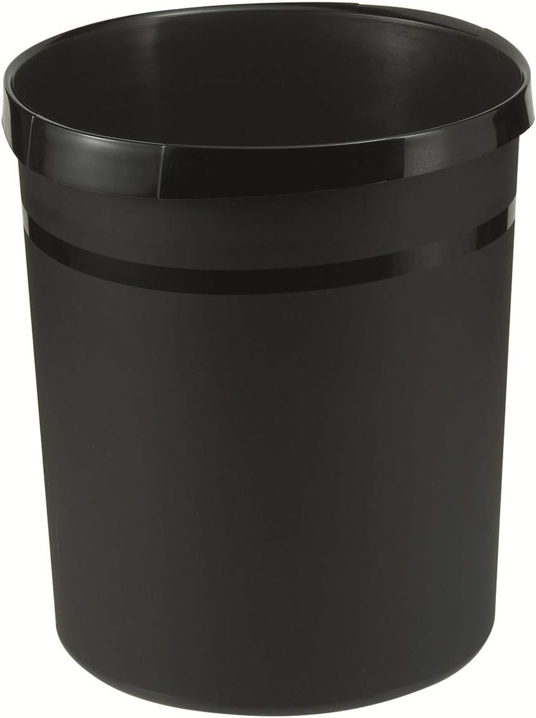
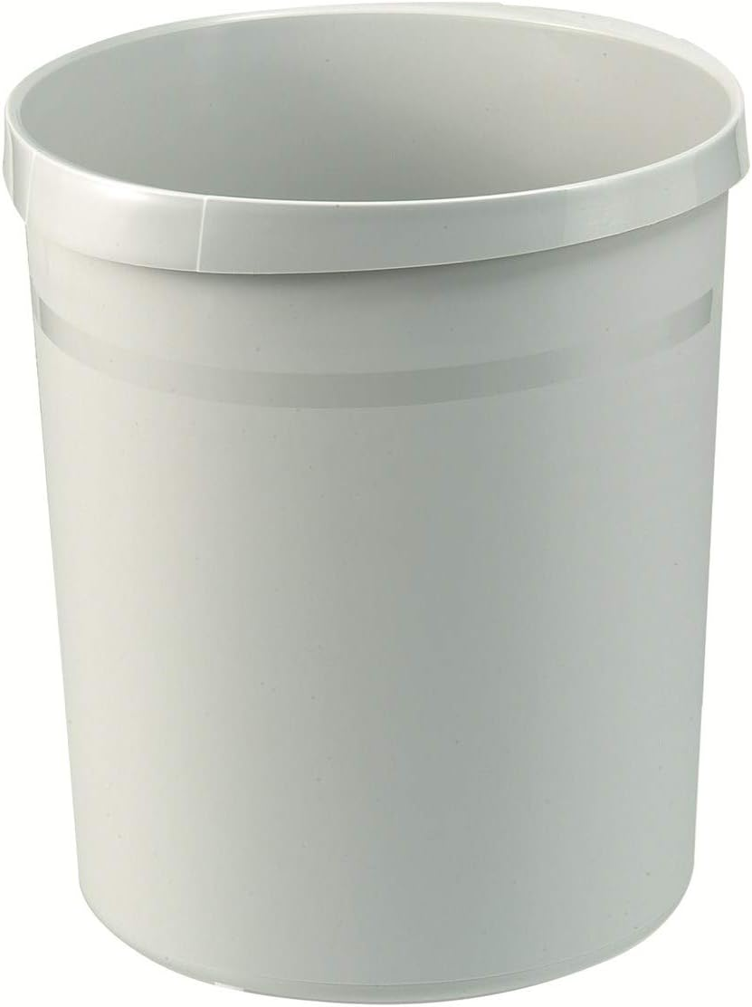
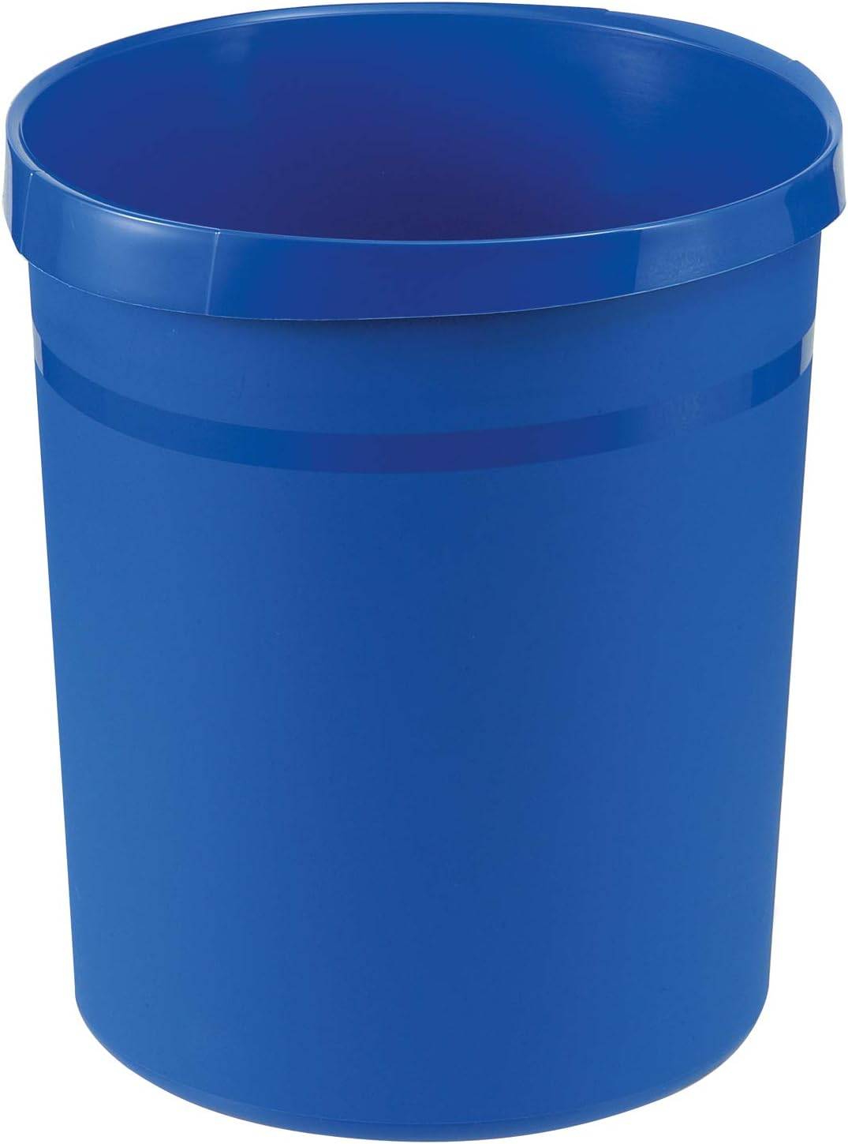


Papiermüll | Verpackungsmüll | Restmüll | Produktion
Papírový odpad | Obalový odpad | Zbytkový odpad | Produkce

